詳細クラス図
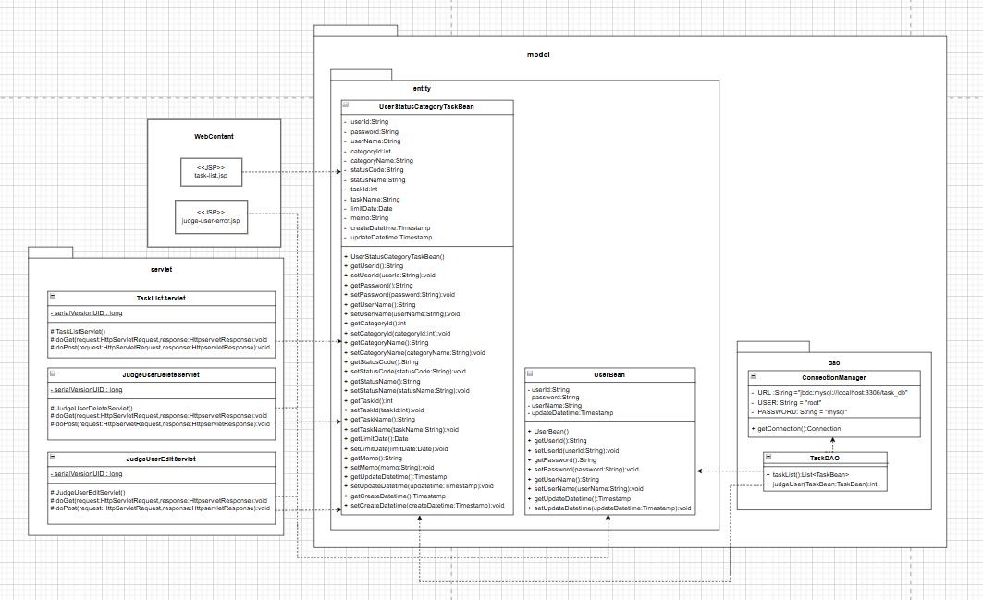
詳細クラス図 | システム名 | グループ名 | 作成日 | 担当 | 承認印
 | MyTaskSystem |  | 2025-02-18 | 森数

画面遷移図
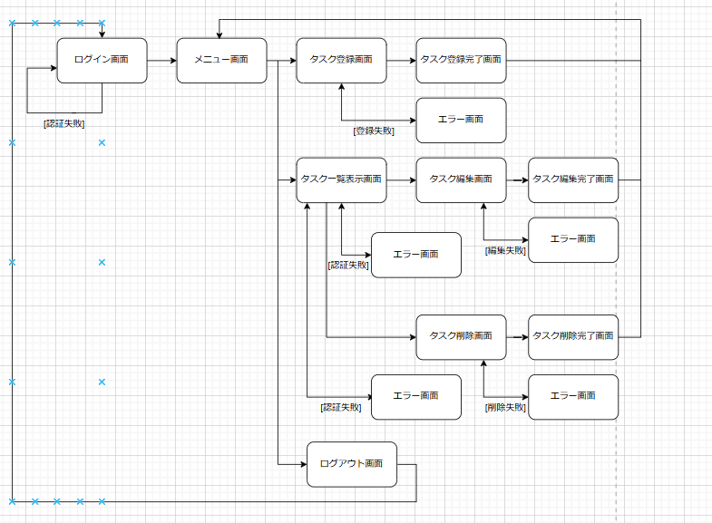
画面遷移図 | システム名 | グループ名 | 作成日 | 担当 | 承認印
 | MyTaskSystem |  | 2025-02-19 | 森数

画面設計書(タスク一覧表示画面)
画面設計書 | システム名 |  | グループ名 |  | 作成日 | 担当 | 承認印
 | MyTaskSystem |  |  |  | 2025-02-18 | 森数

画面名称 | タスク一覧表示画面
画面レイアウト

① ②
フォーム定義
action | JudgeUserDeleteServlet |  |  |  |  | method | POST
識別ID | ラベル | type | name | value | 備考
① | - | submit | delete | 削除 | ユーザ認証をし、真の場合削除画面へ画像遷移する。
フォーム定義
action | JudgeUserEditServlet |  |  |  |  | method | POST
② | - | submit | edit | 編集 | ユーザ認証をし、真の場合編集画面へ画像遷移する。

画面設計書(ユーザー認証失敗画面)
画面設計書 | システム名 |  | グループ名 |  | 作成日 | 担当 | 承認印
 | MyTaskSystem |  |  |  | 2025-02-19 | 森数

画面名称 | ユーザー認証失敗画面
画面レイアウト
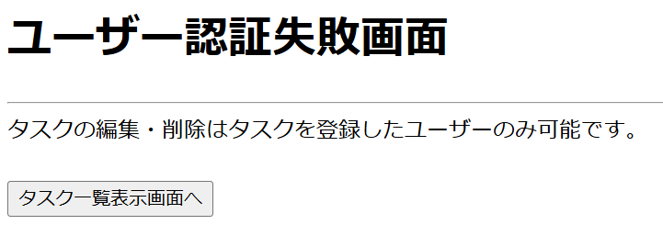

①

フォーム定義
action | TaskListServlet |  |  |  |  | method | POST
識別ID | ラベル | type | name | value | 備考
① | - | submit | taskList | タスク一覧表示画面へ | タスク一覧表示画面へ遷移する。

